環境構築
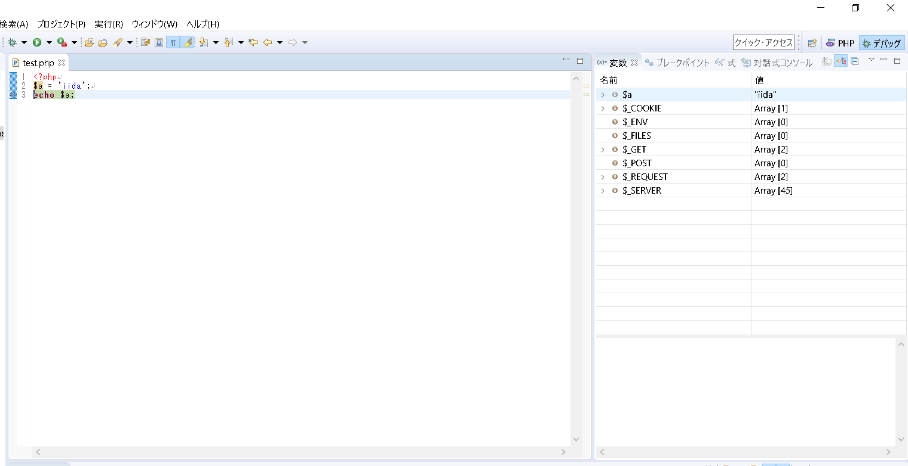
環境構築

 | 1. | eclipseのダウンロード
 | 2. | xamppのダウンロード
 | 3. | ワークスペースの設定
 | 4. | phpプロジェクトの作成
 | 5. | phpファイルの作成
 | 6. | php.iniの編集
 | 7. | デバッグの構成
 | 8. | 外部ブラウザ起動の設定
 | 9. | デバッグの実行

eclipseのダウンロード

 | C:\pleiades.php

xamppのダウンロード
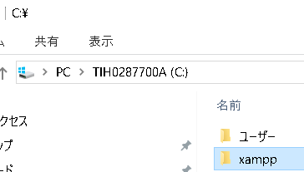

 | C:\xampp

ワークスペースの設定
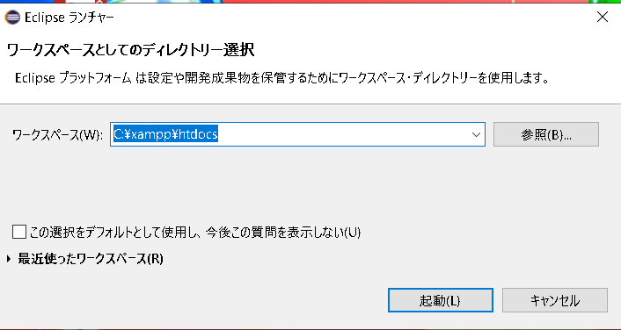

phpプロジェクトの作成
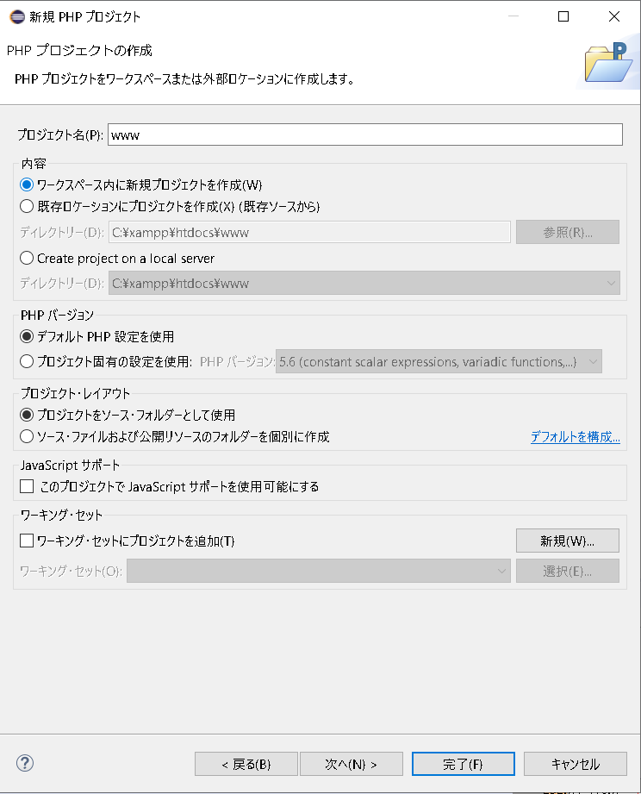

phpファイルの作成
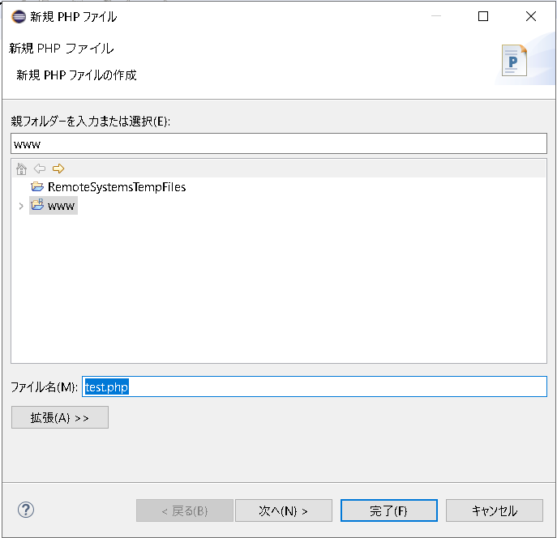

php.iniの編集
 | C:\xampp\php\php.ini

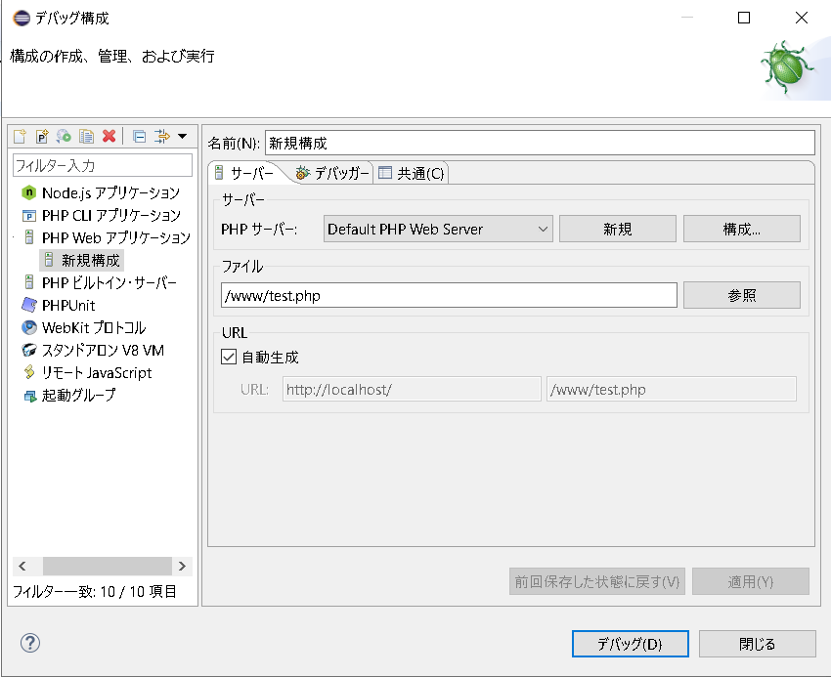
デバッグの構成

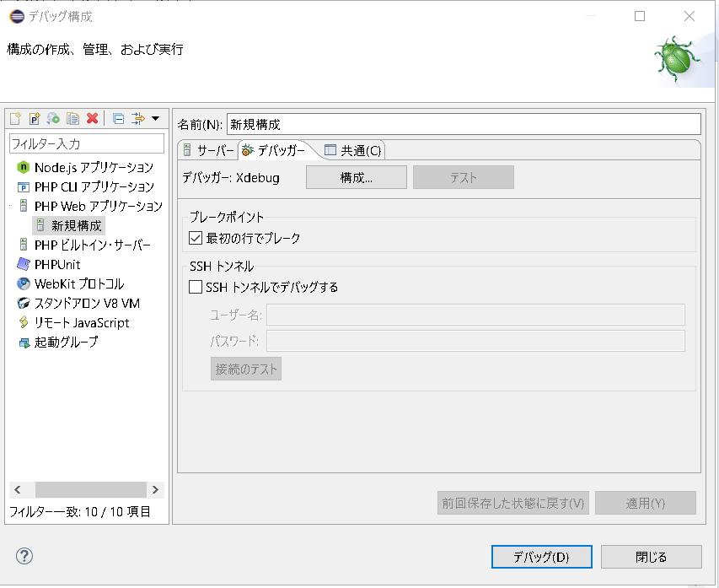

チェック外す

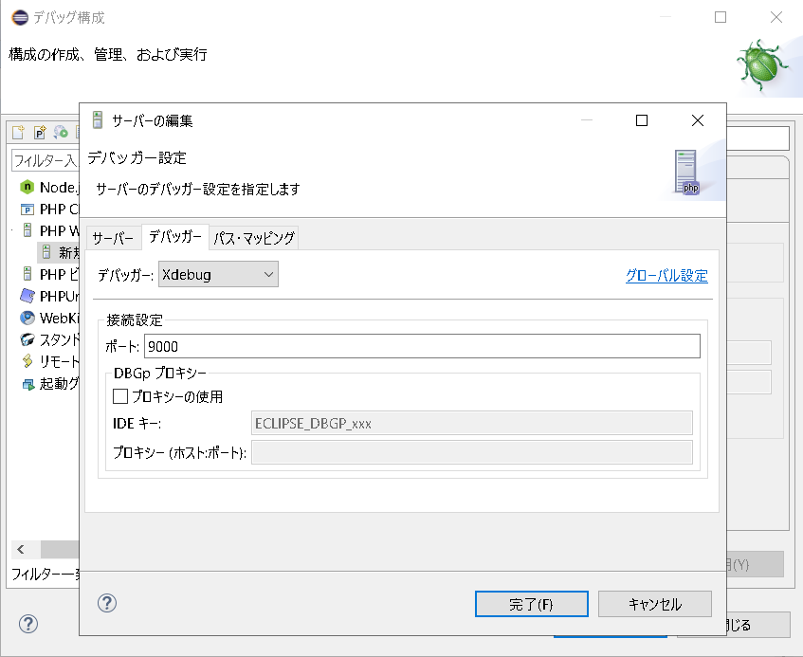

Xdebugはデフォルトで9000が使われる

外部ブラウザ起動の設定
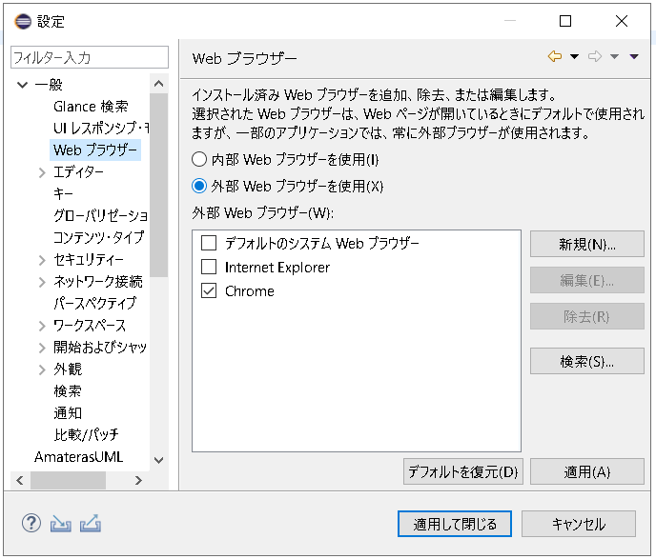

デバッグの実行

セッション
セッション

 | セッションファイル
 |  | サーバーに保存される
 |  | sess_<セッションID>のファイル名でどっかに保存される

 | セッションID
 |  | クライアントのクッキーに保存される
 |  | セッションファイルと紐づいたＩＤ

 | $_SESSION
 |  | セッション変数
 |  | セッションファイルを参照する
 |  | クライアントごとに中身は違う

 | $_COOKIE[PHPSESSID]
 |  | セッションIDが参照できる

 | session_start()
 |  | $_SESSIONが使えるようになる
 |  | セッションIDに紐づいたセッションファイルがあれば既存のセッションを開始する
 |  | セッションIDに紐づいたセッションファイルがなければ新規のセッションを開始する

 | session_regenerate_id()
 |  | セッションIDを振りなおす

 | 認証に成功したら何でもいいからセッション変数に値を入れる
 | 次のリクエスト時にはセッション変数を確認し値が入ってればログイン済み

 | https://blog.apar.jp/php/12373/
 | セッションについて非常に分かり易い
 | セッションファイルの保存場所など
 | セッション使うときの注意点など

ログイン

ログイン

ログイン

クッキー
セッションID
・クッキーにセッションIDを保存する

クッキー
$_SESSION

セッションID
$_SESSION

クッキー
・セッションファイルを生成する
・セッションIDを発行しクライアントに返す
$_SESSION
セッションID

クッキー
・次のリクエスト時にセッションIDの入ったクッキーも送る
セッションID

クッキー
$_SESSION

セッションID
・セッションIDに紐づいたセッションファイルを参照する
$_SESSION
クッキー

セッションID
$_SESSION

クッキー
会員ページ
セッションID

クッキー
$_SESSION
会員ページ
セッションID
$_SESSION
クッキー
会員ページ
・問題なければ会員ページを返す
セッションID
$_SESSION

